mapa1
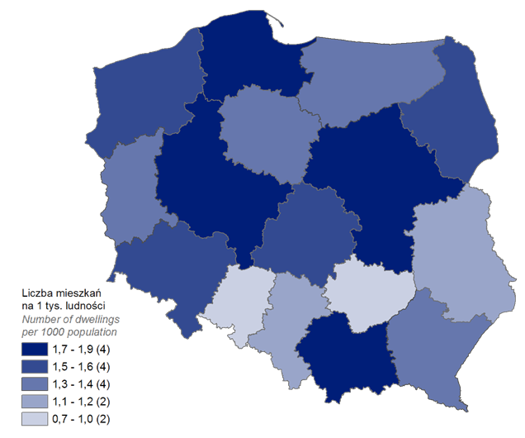
Mieszkania oddane do użytkowania w 1 kwartale 2022 r. w przeliczeniu na 1 tys. ludności
Woj. | Wartość
02 | 1.4
04 | 1.3
06 | 1.0
08 | 1.2
10 | 1.6
12 | 1.7
14 | 1.7
16 | 0.7
18 | 1.2
20 | 1.4
22 | 1.8
24 | 1.0
26 | 0.9
28 | 1.2
30 | 1.9
32 | 1.6
00 | 1.4

wykres 1
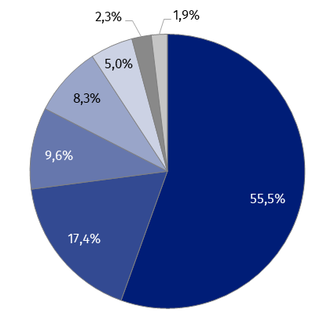
Struktura powierzchni użytkowej budynków niemieszkalnych oddanych do użytkowania w 1 kwartale 2022 r.
Struktura powierzchni użytkowej budynków niemieszkalnych
(PKOB 125) budynki przemysłowe i magazynowe | 55.5%
(PKOB 127) pozostałe budynki niemieszkalne | 17.4%
(PKOB 123) budynki handlowo-usługowe | 9.6%
(PKOB 122) budynki biurowe | 8.3%
(PKOB 126) ogólnodostępne obiekty kulturalne, budynki o charakterze edukacyjnym, budynki szpitali i zakładów opieki medycznej oraz budynki kultury fizycznej | 5.0%
(PKOB 124) budynki transportu i łączności | 2.3%
(PKOB 121) hotele i budynki zakwaterowania turystycznego | 1.9%

 |  | 0 29 119
 |  | 51 74 146
 |  | 102 119 173
 |  | 153 165 201
 |  | 204 210 228
 |  | 137 137 137
 |  | 197 197 197

wykres 2
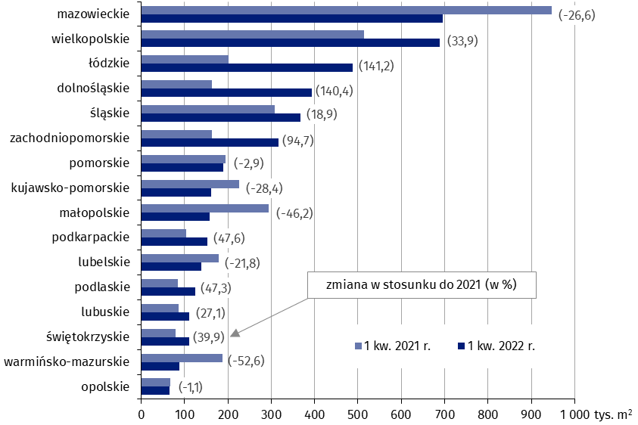
Powierzchnia użytkowa budynków niemieszkalnych oddanych do użytkowania w 1 kwartale 2022 r. według województw
 | Powierzchnia użytkowa budynków niemieszkalnych | 1 kw. 2021 r. | 1 kw. 2022 r.
16 | opolskie | 66,624 | 65,919 | (-1.1)
28 | warmińsko-mazurskie | 186,913 | 88,565 | (-52.6)
26 | świętokrzyskie | 79,311 | 110,931 | (39.9)
08 | lubuskie | 87,371 | 111,005 | (27.1)
20 | podlaskie | 85,304 | 125,692 | (47.3)
06 | lubelskie | 178,455 | 139,523 | (-21.8)
18 | podkarpackie | 103,567 | 152,861 | (47.6)
12 | małopolskie | 293,798 | 158,087 | (-46.2)
04 | kujawsko-pomorskie | 225,324 | 161,312 | (-28.4)
22 | pomorskie | 194,548 | 188,981 | (-2.9)
32 | zachodniopomorskie | 162,803 | 316,902 | (94.7)
24 | śląskie | 308,584 | 366,857 | (18.9)
02 | dolnośląskie | 163,777 | 393,658 | (140.4)
10 | łódzkie | 201,912 | 487,103 | (141.2)
30 | wielkopolskie | 513,846 | 688,091 | (33.9)
14 | mazowieckie | 947,337 | 695,115 | (-26.6)

 |  |  |  |  | 0 29 119
 |  |  |  |  | 102 119 173

wykres 3
Powierzchnia użytkowa budynków biurowych oddanych do użytkowania w 1 kwartale 2022 r. według województw
 | powierzchnia (nowe+rozbudowane) 1220

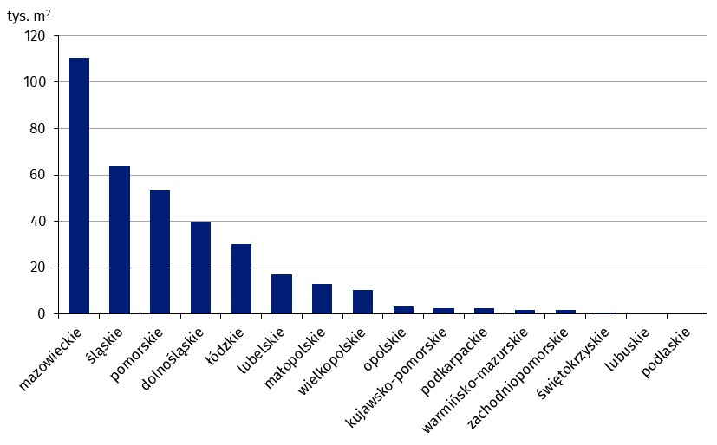
14 | mazowieckie | 110,606
24 | śląskie | 63,712
22 | pomorskie | 53,195
02 | dolnośląskie | 40,009
10 | łódzkie | 30,154
06 | lubelskie | 17,002
12 | małopolskie | 13,122
30 | wielkopolskie | 10,318
16 | opolskie | 3,198
04 | kujawsko-pomorskie | 2,509
18 | podkarpackie | 2,485
28 | warmińsko-mazurskie | 1,821
32 | zachodniopomorskie | 1,763
26 | świętokrzyskie | 517
08 | lubuskie | 467
20 | podlaskie | 43

wykres 4
Powierzchnia użytkowa budynków handlowo-usługowych oddanych do użytkowania w 1 kwartale 2022 r. według województw
 | powierzchnia (nowe+rozbudowane) 1230

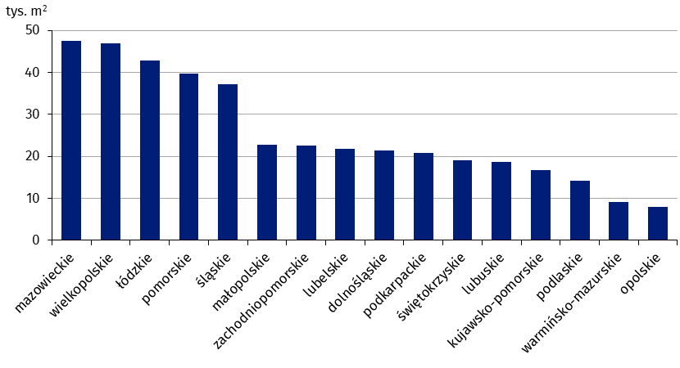
14 | mazowieckie | 47,503
30 | wielkopolskie | 46,952
10 | łódzkie | 42,844
22 | pomorskie | 39,613
24 | śląskie | 37,263
12 | małopolskie | 22,823
32 | zachodniopomorskie | 22,610
06 | lubelskie | 21,751
02 | dolnośląskie | 21,382
18 | podkarpackie | 20,778
26 | świętokrzyskie | 19,060
08 | lubuskie | 18,687
04 | kujawsko-pomorskie | 16,699
20 | podlaskie | 14,149
28 | warmińsko-mazurskie | 9,158
16 | opolskie | 8,008

wykres 5
Powierzchnia użytkowa budynków przemysłowych oddanych do użytkowania w 1 kwartale 2022 r. według województw
 | powierzchnia (nowe+rozbudowane) 1251

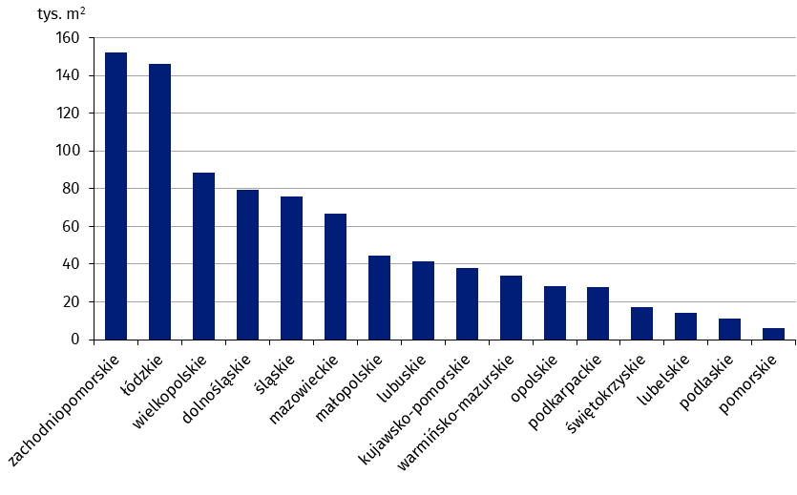
32 | zachodniopomorskie | 152,112
10 | łódzkie | 146,049
30 | wielkopolskie | 88,739
02 | dolnośląskie | 79,361
24 | śląskie | 75,945
14 | mazowieckie | 66,851
12 | małopolskie | 44,511
08 | lubuskie | 41,609
04 | kujawsko-pomorskie | 38,145
28 | warmińsko-mazurskie | 33,789
16 | opolskie | 28,501
18 | podkarpackie | 27,767
26 | świętokrzyskie | 17,330
06 | lubelskie | 13,954
20 | podlaskie | 10,958
22 | pomorskie | 5,891

wykres 6
Powierzchnia użytkowa budynków magazynowych oddanych do użytkowania w 1 kwartale 2022 r. według województw
 | powierzchnia (nowe+rozbudowane) 1252
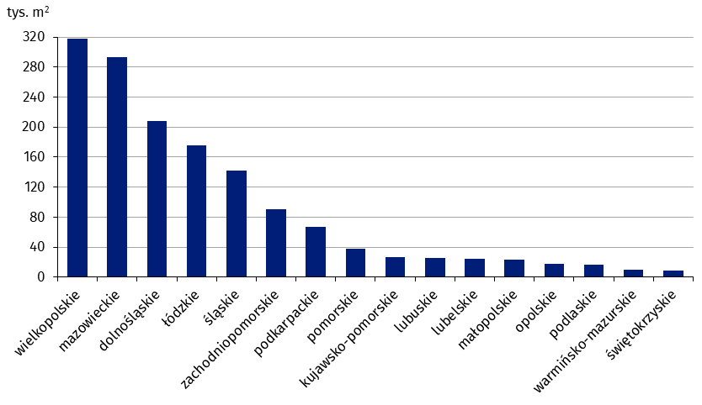
24 | wielkopolskie | 317,370
14 | mazowieckie | 292,894
02 | dolnośląskie | 208,594
30 | łódzkie | 176,152
10 | śląskie | 142,332
16 | zachodniopomorskie | 90,759
12 | podkarpackie | 67,171
08 | pomorskie | 38,064
32 | kujawsko-pomorskie | 26,634
26 | lubuskie | 25,262
06 | lubelskie | 24,513
22 | małopolskie | 23,288
18 | opolskie | 18,032
20 | podlaskie | 16,795
04 | warmińsko-mazurskie | 10,013
28 | świętokrzyskie | 8,633

wykres 7
Powierzchnia użytkowa budynków gospodarstw rolnych oddanych do użytkowania w 1 kwartale 2022 r. według województw
 | powierzchnia (nowe+rozbudowane) 1271

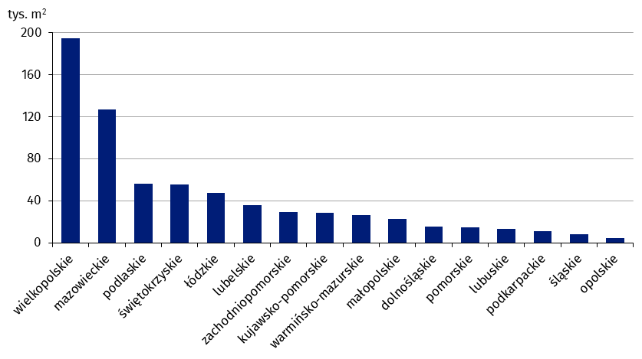
30 | wielkopolskie | 194,777
14 | mazowieckie | 126,597
20 | podlaskie | 55,877
26 | świętokrzyskie | 55,545
10 | łódzkie | 47,429
06 | lubelskie | 35,691
32 | zachodniopomorskie | 29,423
04 | kujawsko-pomorskie | 28,252
28 | warmińsko-mazurskie | 26,007
12 | małopolskie | 22,934
02 | dolnośląskie | 15,388
22 | pomorskie | 14,729
08 | lubuskie | 13,435
18 | podkarpackie | 10,778
24 | śląskie | 7,955
16 | opolskie | 4,688

wykres 8
Struktura powierzchni użytkowej nowych budynków niemieszkalnych, na których budowę wydano pozwolenia w 1 kwartale 2022 r.
 | powierzchnia (pozwolenia)
 | (PKOB 125) budynki przemysłowe i magazynowe | 53.4%
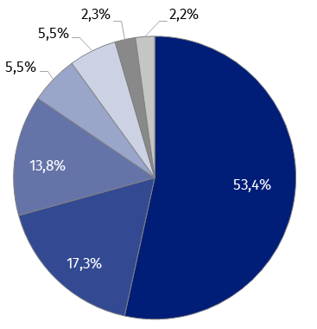
 | (PKOB 127) pozostałe budynki niemieszkalne | 17.3%
 | (PKOB 123) budynki handlowo-usługowe | 13.8%
 | (PKOB 126) ogólnodostępne obiekty kulturalne, budynki o charakterze edukacyjnym, budynki szpitali i zakładów opieki medycznej oraz budynki kultury fizycznej | 5.5%
 | (PKOB 121) hotele i budynki zakwaterowania turystycznego | 5.5%
 | (PKOB 122) budynki biurowe | 2.3%
 | (PKOB 124) budynki transportu i łączności | 2.2%

 |  |  | 0 29 119
 |  |  | 51 74 146
 |  |  | 102 119 173
 |  |  | 153 165 201
 |  |  | 204 210 228
 |  |  | 137 137 137
 |  |  | 197 197 197

wykres 9
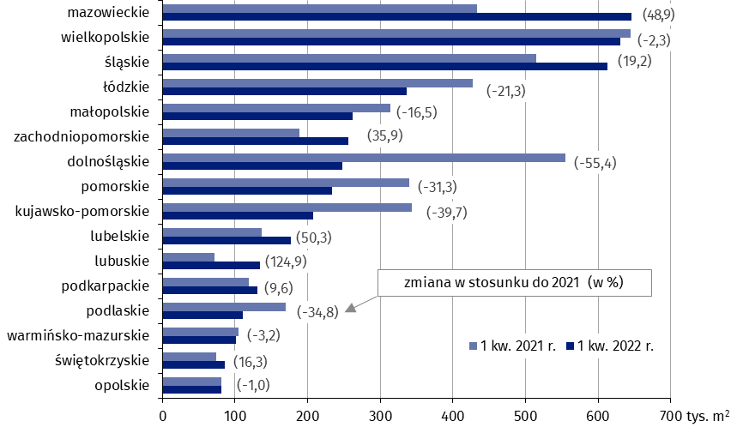
Powierzchnia użytkowa nowych budynków niemieszkalnych, na których budowę wydano pozwolenia w 1 kwartale 2022 r. według województw
 | powierzchnia (pozwolenia) | 2020 | 2021
16 | opolskie | 327,297 | 365,677 | (11.7)
26 | świętokrzyskie | 303,289 | 419,160 | (38.2)
28 | warmińsko-mazurskie | 535,170 | 593,322 | (10.9)
20 | podlaskie | 543,860 | 713,813 | (31.2)
08 | lubuskie | 492,783 | 714,437 | (45.0)
18 | podkarpackie | 553,804 | 804,468 | (45.3)
06 | lubelskie | 694,123 | 846,455 | (21.9)
32 | zachodniopomorskie | 857,850 | 1,044,253 | (21.7)
22 | pomorskie | 1,015,109 | 1,088,207 | (7.2)
04 | kujawsko-pomorskie | 881,728 | 1,169,319 | (32.6)
12 | małopolskie | 1,108,638 | 1,275,594 | (15.1)
02 | dolnośląskie | 1,273,497 | 1,847,698 | (45.1)
10 | łódzkie | 1,301,697 | 2,048,822 | (57.4)
24 | śląskie | 1,629,371 | 2,209,114 | (35.6)
30 | wielkopolskie | 2,334,566 | 2,619,023 | (12.2)
14 | mazowieckie | 2,143,386 | 2,687,382 | (25.4)

 |  |  |  |  | 0 29 119
 |  |  |  |  | 102 119 173

